Início


GERAL 2
Visão Geral dos Problemas - 2014 e 2015

Total Problemas Ativos |  | Total Em Atraso |  | Diretoria de Aplicações |  | 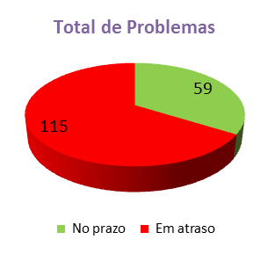 | 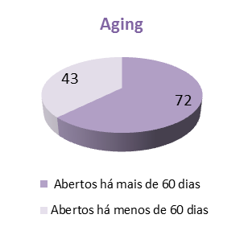
 |  |  |  | Total de problemas ativos | 91
174 |  | 115 |  | Problemas no prazo | 26
 |  |  |  | Problemas em atraso | 65

Por fase |  | Em atraso por fase
Análise Causa-Raiz | 137 | Análise Causa-Raiz | 100 | Diretoria de Infraestrutura
Monitoração | 2 | Monitoração | 0 | Total de problemas ativos | 49
Planejamento | 35 | Planejamento | 15 | Problemas no prazo | 32
 |  |  |  | Problemas em atraso | 17
Problemas x Aplicações Críticas
 | Total
SAP CRM | 1
HUB | 1
Única | 1
Crédito e Cobrança | 3
SAP - PRD | 4
SITE CF | 4
PLUSOFT | 5
Cadastro de CN | 5
SITE CNO | 6
SAP - CRM | 6
Rede CAPTA | 7
Captação de Pedidos | 9
SITE FV | 10
Fabricação | 10
SITE CN | 11
Faturamento | 21
Separação | 26
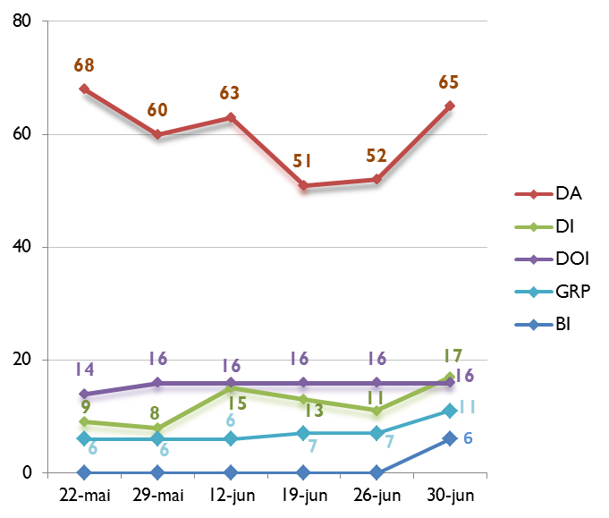

 |  |  |  | Diretoria de Operações Internacionais
 |  |  |  | Total de problemas ativos | 16
 |  |  |  | Problemas no prazo | 0
 |  |  |  | Problemas em atraso | 16

 |  |  |  | Gcia de Relacionamento com Parceiros
 |  |  |  | Total de problemas ativos | 12
 |  |  |  | Problemas no prazo | 1
 |  |  |  | Problemas em atraso | 11

 |  |  |  | Diretoria de BI
 |  |  |  | Total de problemas ativos | 6
 |  |  |  | Problemas no prazo | 0
 |  |  |  | Problemas em atraso | 6

DA.
Diretoria de Aplicação - DA

Sustentação Aplicações e Qualidade |  |  |  |  |  | 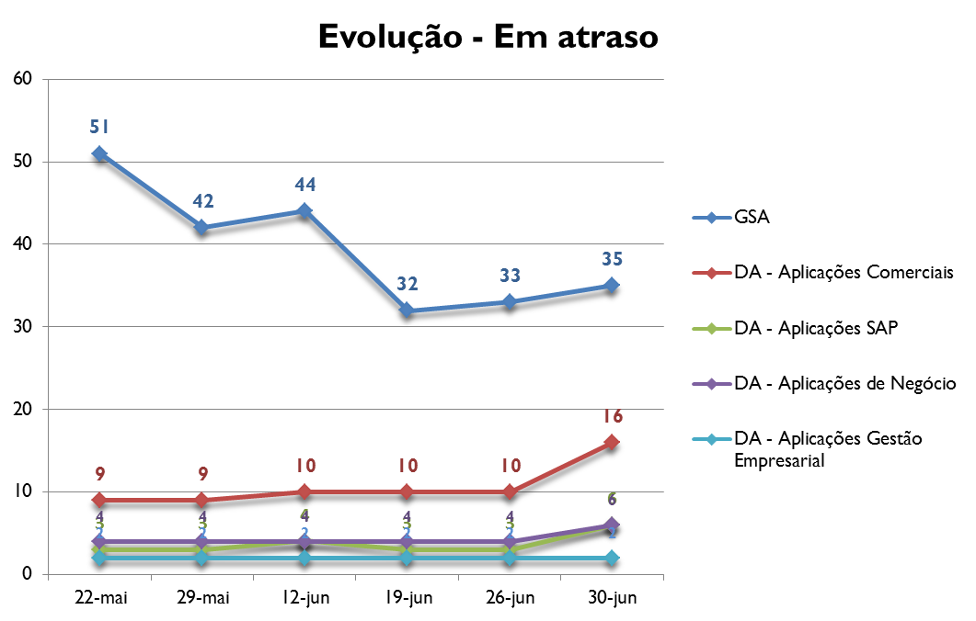

Por Status | No prazo | Em atraso

Análise Causa-Raiz | 18 | 25 | Aplicações SAP
Monitoração | 0 | 0
Planejamento | 5 | 10 | Por Status | No prazo | Em atraso
Total | 23 | 35
 |  |  | Análise Causa-Raiz | 0 | 6
Aplicações de Negócio |  |  | Monitoração | 0 | 0
 |  |  | Planejamento | 1 | 0
Por Status | No prazo | Em atraso | Total | 1 | 6

Análise Causa-Raiz | 2 | 6
Monitoração | 0 | 0 | Aplicações Gestão Empresarial
Planejamento | 0 | 0
Total | 2 | 6 | Por Status | No prazo | Em atraso

Aplicações Comerciais |  |  | Análise Causa-Raiz | 0 | 1
 |  |  | Monitoração | 0 | 0
Por Status | No prazo | Em atraso | Planejamento | 0 | 1
 |  |  | Total | 0 | 2
Análise Causa-Raiz | 0 | 15
Monitoração | 0 | 0
Planejamento | 0 | 1
Total | 0 | 16

DI
Diretoria de Infraestrutura - DI

 |  |  |  |  |  | 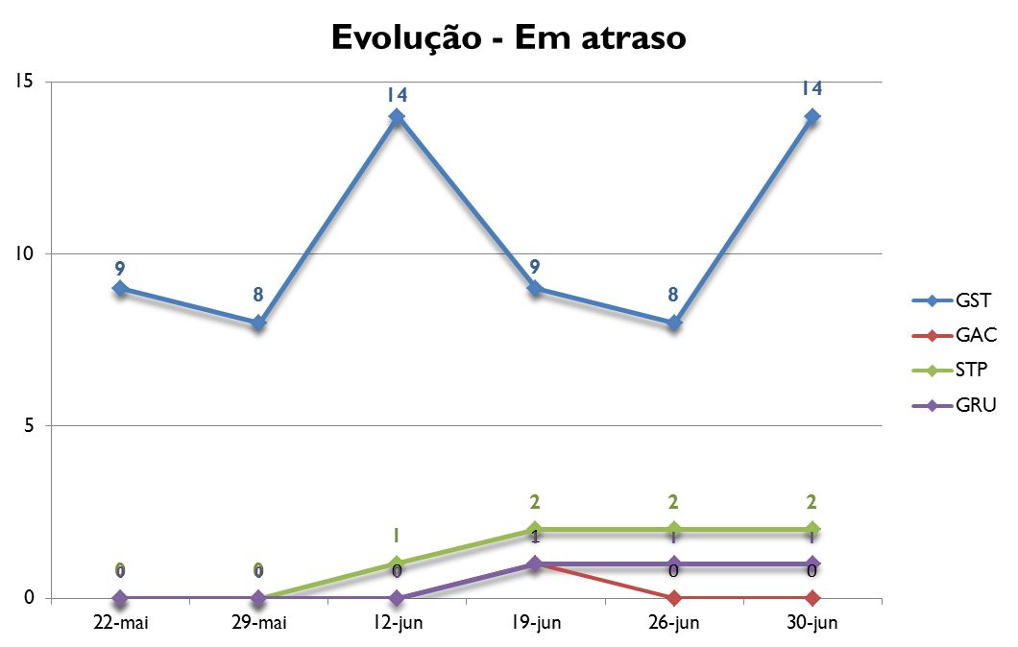

GST |  |  | STP

Por Status | No prazo | Em atraso | Por Status | No prazo | Em atraso

Análise Causa-Raiz | 16 | 14 | Análise Causa-Raiz | 0 | 1
Monitoração | 2 | 0 | Monitoração | 0 | 0
Planejamento | 12 | 0 | Planejamento | 2 | 1
Total | 30 | 14 | Total | 2 | 2

GAC |  |  | GRU

Por Status | No prazo | Em atraso | Por Status | No prazo | Em atraso

Análise Causa-Raiz | 0 | 0 | Análise Causa-Raiz | 0 | 0
Monitoração | 0 | 0 | Monitoração | 0 | 0
Planejamento | 0 | 0 | Planejamento | 0 | 1
Total | 0 | 0 | Total | 0 | 1

BI
Diretoria de BI

 |  |  |  | 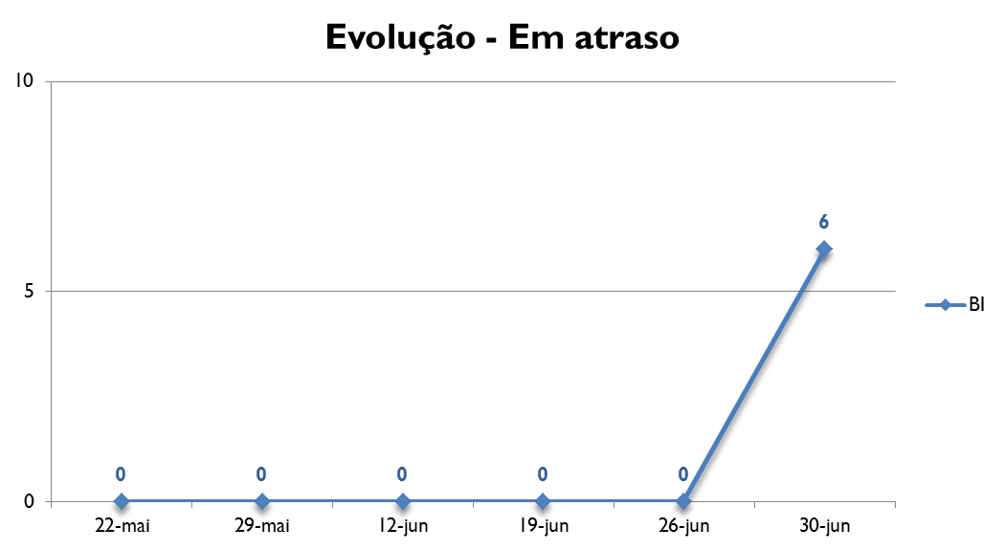

 | Diretoria de BI

 | Por Status | No prazo | Em atraso

 | Análise Causa-Raiz | 0 | 6
 | Monitoração | 0 | 0
 | Planejamento | 0 | 0
 | Total | 0 | 6

GRP.
Gcia Relacionamento com Parceiros - GRP

 |  |  |  | 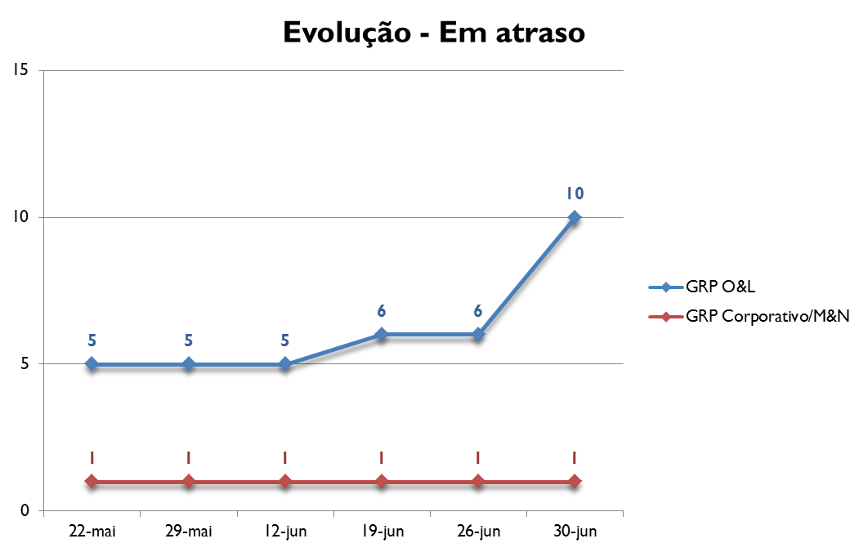

 | GRP O&L

 | Por Status | No prazo | Em atraso

 | Análise Causa-Raiz | 1 | 10
 | Monitoração | 0 | 0
 | Planejamento | 0 | 0
 | Total | 1 | 10

 | GRP Corporativo/M&N

 | Por Status | No prazo | Em atraso

 | Análise Causa-Raiz | 0 | 0
 | Monitoração | 0 | 0
 | Planejamento | 0 | 1
 | Total | 0 | 1

DOIs.
Diretoria de Operações Internacionais - DOIs

LATAM |  |  | México |  |  | 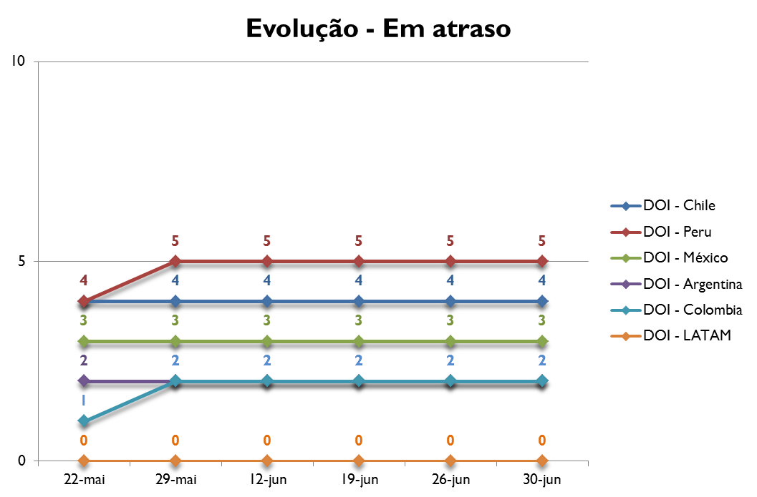

Por Status | No prazo | Em atraso | Por Status | No prazo | Em atraso

Análise Causa-Raiz | 0 | 0 | Análise Causa-Raiz | 0 | 3
Monitoração | 0 | 0 | Monitoração | 0 | 0
Planejamento | 0 | 0 | Planejamento | 0 | 0
Total | 0 | 0 | Total | 0 | 3

Peru |  |  | Argentina

Por Status | No prazo | Em atraso | Por Status | No prazo | Em atraso

Análise Causa-Raiz | 0 | 5 | Análise Causa-Raiz | 0 | 2
Monitoração | 0 | 0 | Monitoração | 0 | 0
Planejamento | 0 | 0 | Planejamento | 0 | 0
Total | 0 | 5 | Total | 0 | 2

Chile |  |  | Colômbia

Por Status | No prazo | Em atraso | Por Status | No prazo | Em atraso

Análise Causa-Raiz | 0 | 4 | Análise Causa-Raiz | 0 | 2
Monitoração | 0 | 0 | Monitoração | 0 | 0
Planejamento | 0 | 0 | Planejamento | 0 | 0
Total | 0 | 4 | Total | 0 | 2

